预算推算表
郁南县人民医院塑料制品（利器盒、扎带）年度供应项目调研报价表
单位名称（盖章） ： 联系人（必填）： 联系电话（必填）：
单位地址 ： 日期：
温馨提示： （1）本次市场调研以“单价”为主，报价时可以适当考虑批量采购价。 （2）本项目为年度供应项目，供应商必须能够提供不定期、不定量的配送服务。
序号 | 品名 | 产品技术参数 |  | 单位 | 参考图片 | 单价报价（元）
1 | 利器盒（带盖） | 容量：1L（圆形） | 1.材料：产品采用新聚丙烯料，不含PVC，具有方便、安全、无毒、耐穿刺、不渗漏、易于高温焚烧的特点，封闭后无法在不破坏的情况下打开。 2.符合国家环境保护总局、卫生部联合发布“医疗废物专用包装容器和警示标志标准（HJ421-2008）”，须提供相关检测报告。 3.产品外观光滑透亮，规定包装容器需采用淡黄色（GB/T 3181 Y06色标），盖由淡黄盖和红盖组成。 | 个 | 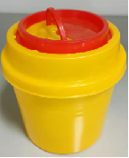
2 | 利器盒（带盖） | 容量：2L（圆形） |  | 个
3 | 利器盒（带盖） | 容量：3L（圆形） |  | 个
4 | 利器盒（带盖） | 容量：5L（圆形） |  | 个 | 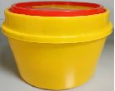
5 | 利器盒（带盖） | 容量：10L（圆形） |  | 个
6 | 利器盒（带盖） | 容量：15L（圆形） |  | 个
7 | 利器盒（立式滑盖） | 容量：25L（方形） |  | 个 | 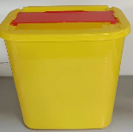
8 | 扎带 | 4x250，100条/包 |  | 包

